상품제안서
엠피맨 차량용 비상용 망치 | 상품코드: F24984

 |  |  |  |  |  |  | 02-412-0044 | www.easy1.co.kr
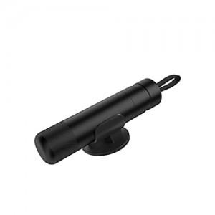

【상세/제작정보】 | 엠피맨 차량용 비상용 망치 인쇄 : 실크 1도인쇄 제품 가운데 30*5mm 박스당 수량 : 100개

【인쇄/포장옵션】 | 실크 / 포장지포장

【공급단가】 | 수량 | 100~ | 300~ | 500~ | 1,000~ | 3,000~
*VAT별도 | 블랙 | 4,590원 | 4,420원 | 4,250원 | 4,080원 | 3,970원
 | 그레이 | 4,590원 | 4,420원 | 4,250원 | 4,080원 | 3,970원
 | 레드 | 4,590원 | 4,420원 | 4,250원 | 4,080원 | 3,970원
 | 실버 | 4,590원 | 4,420원 | 4,250원 | 4,080원 | 3,970원

【상품 URL】 | http://www.easy1.co.kr/src/goods_detail.php?gdno=24984

